Estadísticas
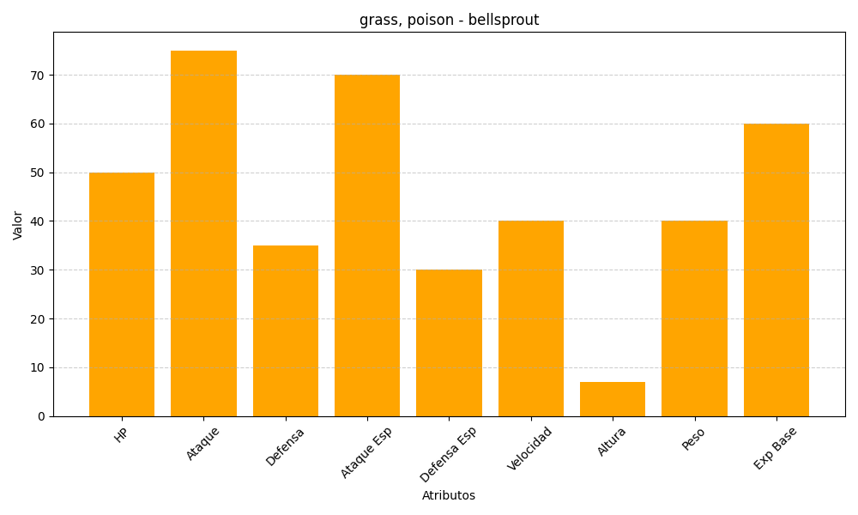
ID | Nombre | Tipo | HP | Ataque | Defensa | Ataque Especial | Defensa Especial | Velocidad | Altura | Peso | Experiencia Base
69 | bellsprout | grass, poison | 50 | 75 | 35 | 70 | 30 | 40 | 7 | 40 | 60

